상품제안서
조이덴트 이가드 칫솔 치약세트 - JWA | 상품코드: F18564

 |  |  |  |  |  |  | 02-412-0044 | www.easy1.co.kr
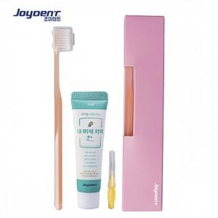

【상세/제작정보】 | - 칫솔 앞면에는 조이덴트 로고가 있으며 뒷면에 인쇄가능합니다.

【인쇄/포장옵션】 | 실크 / 포장불가능

【공급단가】 | 수량 | 300~ | 500~ | 1,000~ | 2,000~ | 3,000~
*VAT별도 | 단가 | 3,720원 | 3,640원 | 3,500원 | 3,360원 | 3,270원

【상품 URL】 | http://www.easy1.co.kr/src/goods_detail.php?gdno=18564

